상품제안서
컬러체인형 에코백 37*32*10 | 상품코드: S16479

 |  |  |  |  |  |  | 02-713-8555 | www.synergygift.co.kr
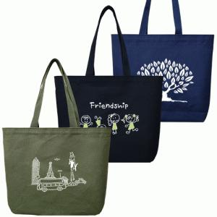

【상세/제작정보】

【인쇄/포장옵션】 | 실크, 컬러전사인쇄 / OPP(비닐)

【공급단가】 | 수량 | 100~ | 300~ | 500~ | 1,000~ | 3,000~
*VAT별도 | 블랙 | 3,250원 | 3,170원 | 3,070원 | 2,920원 | 2,820원
 | 네이비 | 3,250원 | 3,170원 | 3,070원 | 2,920원 | 2,820원
 | 카키 | 3,250원 | 3,170원 | 3,070원 | 2,920원 | 2,820원

【상품 URL】 | https://www.synergygift.co.kr:443/src/goods_detail.php?gdno=15618

